八例图形复核
心电记录 00318（匿名患者 2034）
原始记录 | 年龄原值56；sex原代码0；患者内移位时间1986-09-14 11:41:19；患者索引标志1。
原报告 | atrial fibrillation. st segments are depressed in ii, iii, avf, v4,5,6. non-specific but consistent with myocardial ischaemia and digitalis effect.
报告释义 | 房颤。II、III、aVF、V4、V5、V6导联ST段压低；为非特异性改变，但与心肌缺血及洋地黄效应相符。
归档标签 | 参考scp_codes：{'NDT': 100.0, 'DIG': 80.0, 'STD_': 0.0, 'AFIB': 0.0} 自动statements_ext：[('AFIB', 100.0), ('IMI;AU', 50.0), ('AB', 100.0)]
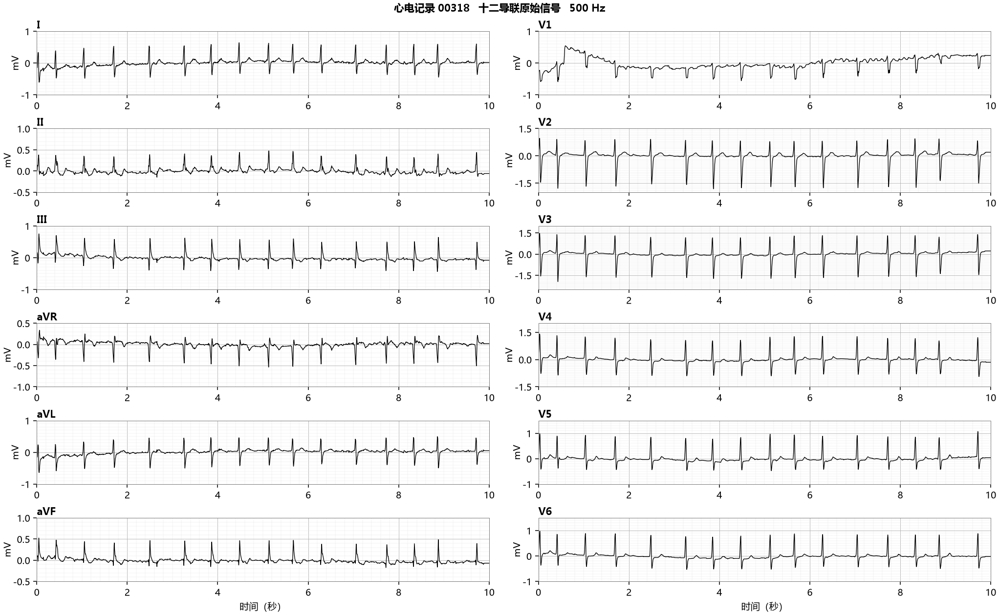

质量与可评价性 | 12导联信号完整；主要QRS轮廓可辨，部分低幅心房背景活动的识别受短记录限制。
节律所见 | II、V1全段未见逐搏稳定同形的窦性P波；II导联1.5至4.5秒的RR间隔不等，支持原报告所述房颤节律线索。
传导及相关所见 | V1主QRS以负向为主；I、V5、V6的QRS没有618所见的宽大切迹形态。II、III、aVF及侧胸导联的ST-T改变可见，不能由其确定缺血或用药事实。
材料关系与取舍 | AFIB原值0属于节律类别；参考与自动AFIB在归档比较中均阳性。原报告中“与缺血及洋地黄效应相符”是报告解释，不是已取得冠脉或用药证据。
证据范围 | 本段支持节律复核方向；缺少当前病史、药物暴露及临床参照，不能扩展为病因或治疗决定。
复核建议 | 归档AFIB提示保留；医生确认心房活动与RR关系，并结合完整临床资料签发报告。
证据定位 | 00318_hr.zip/00318_hr.hea、.dat；ptbxl_database.csv ecg_id=318的report/scp_codes及质量字段；12sl_statements.csv同ecg_id；患者配对!A44:AF44。图形定位：II、V1：0至10秒；I、V5、V6：1.5至4.5秒。全段和局部使用相同未滤波样本，横轴秒、纵轴mV。

心电记录 00382（匿名患者 10186）
原始记录 | 年龄原值81；sex原代码0；患者内移位时间1986-12-11 08:52:40；患者索引标志1。
原报告 | pacemaker ekg
报告释义 | 起搏器心电图。
归档标签 | 参考scp_codes：{'PACE': 100.0} 自动statements_ext：[('AFIB', 100.0), ('VPCX', 100.0), ('QRST', 100.0), ('AB', 100.0)]
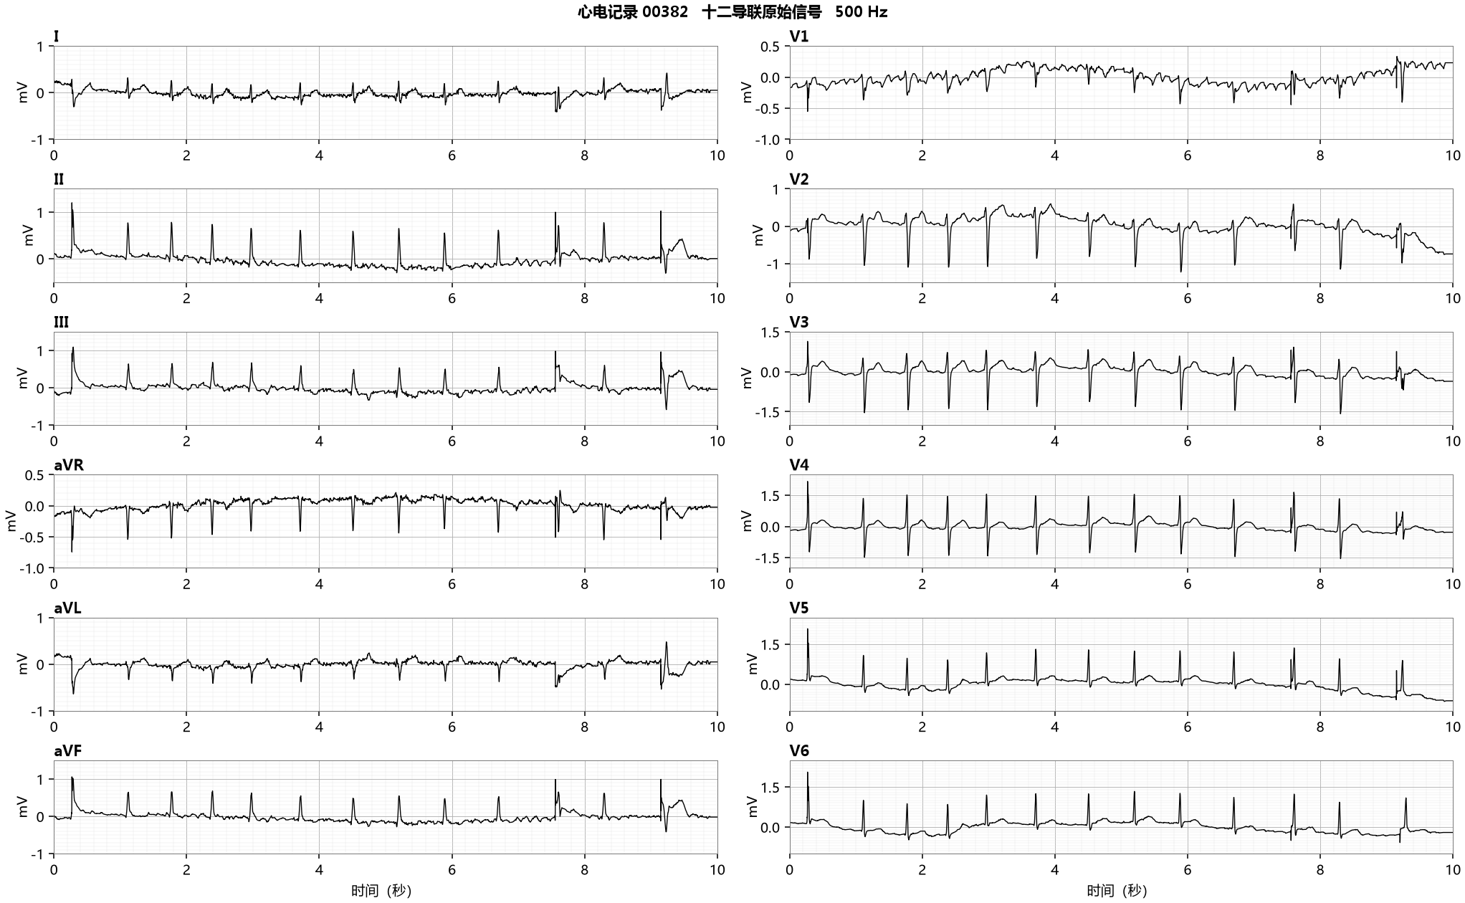

质量与可评价性 | I、V1等导联有明显背景干扰与漂移；与静态噪声、基线字段存在记录相符。胸导联QRS可观察，但心房活动评价受限。
节律所见 | II、V5在1.5至4.5秒显示RR间隔变化；背景活动与噪声不能直接区分。500Hz短记录未提供足以逐搏可靠辨认起搏脉冲的证据。
传导及相关所见 | V1与侧胸导联可辨多次心室除极；不能据10秒图给出起搏模式、起搏比例或起搏器功能正常的独立结论。
材料关系与取舍 | 参考PACE与起搏字段提示来源所记起搏背景；自动含AFIB及VPCX。PACE不是AFIB的互斥阴性证明，质量受限时也不能把自动AFIB归为已证实误报。
证据范围 | 归档参考字典未列AFIB构成统计阴性，临床节律与起搏关系仍需更完整证据；不能用本图评估设备故障。
复核建议 | 进入起搏/质量受限复核通道，先确认电极与记录质量，再审阅节律及起搏相关资料。
证据定位 | 00382_hr.zip/00382_hr.hea、.dat；ptbxl_database.csv ecg_id=382的report/scp_codes及质量字段；12sl_statements.csv同ecg_id；患者配对!A50:AF50。图形定位：I、II、V1、V5：0至10秒；重点1.5至4.5秒。全段和局部使用相同未滤波样本，横轴秒、纵轴mV。

心电记录 00618（匿名患者 6417）
原始记录 | 年龄原值81；sex原代码1；患者内移位时间1987-04-15 14:38:46；患者索引标志1。
原报告 | sinus rhythm. left bundle branch block, this is most commonly due to ischaemic heart disease.
报告释义 | 窦性心律。左束支传导阻滞；原报告称这最常由缺血性心脏病所致。
归档标签 | 参考scp_codes：{'CLBBB': 100.0, 'SR': 0.0} 自动statements_ext：[('NSR', 100.0), ('LBBB', 100.0), ('AB', 100.0)]
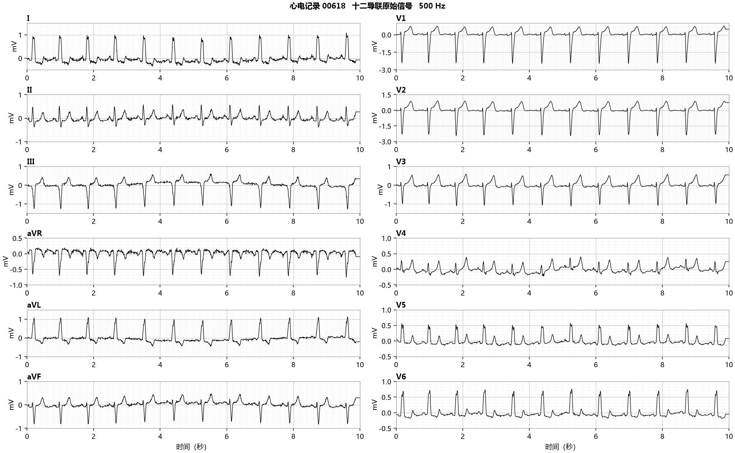

质量与可评价性 | 12导联完整，主要QRS和各搏前低幅心房活动可辨；未记录四类质量标记不能代替图形质量判断。
节律所见 | II导联1.5至4.5秒每搏前可见相近低幅心房活动，RR较规则，与原报告窦性心律及自动NSR相容。
传导及相关所见 | I、aVL、V5、V6可见宽大且有切迹/平台的R波；V1、V2主波负向。1.75至1.90秒同步导联显示传导异常形态，支持左束支模式的审阅依据。
材料关系与取舍 | 参考CLBBB与自动LBBB按目标概念一致。原报告将病因与缺血性心脏病联系，这是报告背景解释，不是本材料已验证的病因。
证据范围 | 目标级标签相容不代表全临床诊断成立；手册完整规则包含中位搏、时限和多导联组合。
复核建议 | 保留传导形态及节律证据，由医生结合适用完整条件确认；病因不由归档标签推断。
证据定位 | 00618_hr.zip/00618_hr.hea、.dat；ptbxl_database.csv ecg_id=618的report/scp_codes及质量字段；12sl_statements.csv同ecg_id；患者配对!A83:AF83。图形定位：II：1.5至4.5秒；I、aVL、V1、V2、V5、V6：1.75至1.90秒。全段和局部使用相同未滤波样本，横轴秒、纵轴mV。

心电记录 00726（匿名患者 3280）
原始记录 | 年龄原值60；sex原代码1；患者内移位时间1987-05-03 11:09:01；患者索引标志1。
原报告 | sinus rhythm. incomplete right bundle branch block. otherwise normal ecg. Edit: NORM 50, IRBBB, (NORM 100, IRBBB, LAFB)
报告释义 | 窦性心律；不完全右束支传导阻滞；除此以外心电图正常。Edit原样保留：NORM 50, IRBBB, (NORM 100, IRBBB, LAFB)。
归档标签 | 参考scp_codes：{'NORM': 100.0, 'IRBBB': 100.0, 'LAFB': 100.0, 'SR': 0.0} 自动statements_ext：[('NSR', 100.0), ('NML', 100.0)]
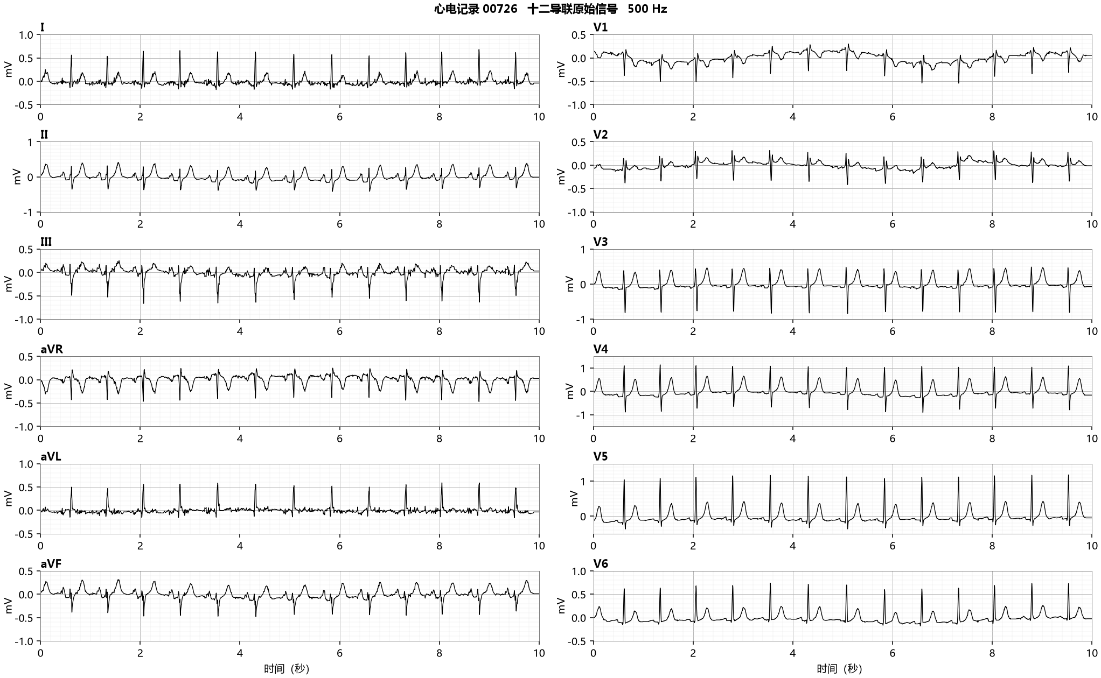

质量与可评价性 | 全导联可读，部分肢体导联背景小幅不规则活动；主要P-QRS关系与V1末端形态可观察。
节律所见 | II、V5在1.5至4.5秒可见逐搏前心房活动，RR相对规则，窦性节律线索与原报告一致。
传导及相关所见 | V1的QRS以负向为主，终末低幅成分与背景接近；I和侧胸导联缺乏950那样显著拖延的终末部分。I主要向上、III主要负向是电轴复核线索，不能直接跳过完整分支条件。
材料关系与取舍 | 原报告保留“不完全右束支阻滞”及Edit中NORM/IRBBB/LAFB代码；自动NSR/NML。三目标完全束支标签均未出现的目标级一致，并不能消除不完全阻滞及Edit层面的分歧。
证据范围 | Edit括号内外层次不改写为唯一新诊断；并不把NML解释为不存在所有形态异常。
复核建议 | 报告复核须同时读原文与Edit，并按不完全传导异常的对应条件解释；原标签不回写。
证据定位 | 00726_hr.zip/00726_hr.hea、.dat；ptbxl_database.csv ecg_id=726的report/scp_codes及质量字段；12sl_statements.csv同ecg_id；患者配对!A93:AF93。图形定位：II、V1、V5：1.5至4.5秒；I、III：0至10秒。全段和局部使用相同未滤波样本，横轴秒、纵轴mV。

心电记录 00950（匿名患者 4533）
原始记录 | 年龄原值76；sex原代码1；患者内移位时间1987-07-19 12:29:05；患者索引标志1。
原报告 | sinus rhythm. right bundle branch block.
报告释义 | 窦性心律；右束支传导阻滞。原文没有完全/不完全限定。
归档标签 | 参考scp_codes：{'IRBBB': 100.0, 'SR': 0.0} 自动statements_ext：[('NSR', 100.0), ('RBBB', 100.0), ('AB', 100.0)]
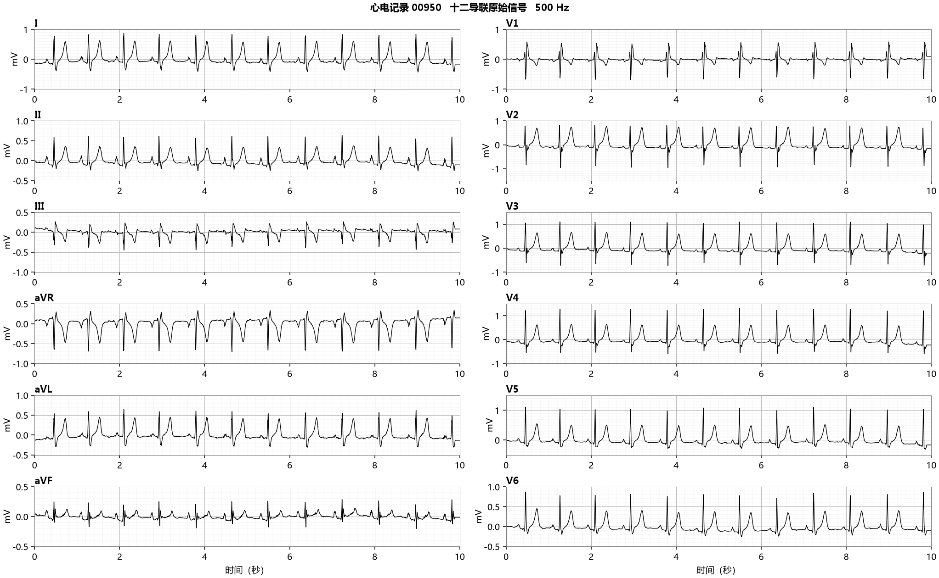

质量与可评价性 | 12导联主要轮廓清楚，可定位同一搏动的同步导联形态；坐标按500Hz原数据读取。
节律所见 | II导联1.5至4.5秒逐搏前有一致心房活动，RR较规则，支持窦性心律线索。
传导及相关所见 | V1于2.00至2.32秒呈r-S-R′样终末正向成分；I、aVL终末S延长，侧胸导联可见终末负向部分。波形支持右束支模式；起止点与多导联规则须一起评价，不能以代码中的“不完全”排除自动完全提示。
材料关系与取舍 | 参考IRBBB、原报告“right bundle branch block”、自动RBBB三者层级不同。原报告没有“完全”或“不完全”限定。按本次比较归档目标记为CRBBB的b单元，临床归因不能直接称已证实假阳性。
证据范围 | 手册RBBB有多个可替代测试路径，部分路径并非单一120ms阈值。有限原始图不能替代商业中位搏参数和完整临床判读。
复核建议 | 对照同一搏动的同步导联，核对完整/不完全条件及原报告措辞；保留原指标与单独复核意见。
证据定位 | 00950_hr.zip/00950_hr.hea、.dat；ptbxl_database.csv ecg_id=950的report/scp_codes及质量字段；12sl_statements.csv同ecg_id；患者配对!A121:AF121。图形定位：II：1.5至4.5秒；I、aVL、V1、V5、V6：2.00至2.32秒。全段和局部使用相同未滤波样本，横轴秒、纵轴mV。

心电记录 01456（匿名患者 13776）
原始记录 | 年龄原值78；sex原代码0；患者内移位时间1988-03-14 17:30:22；患者索引标志1。
原报告 | fÖrmaksflimmer med hÖg kammarfrekvens utbredda st- sÄnkningar anteriort, lateralt och inferiort sÅsom vid pÅgÅende ischemi nytillkommit sedan 910305
报告释义 | 房颤伴高心室率；前壁、侧壁和下壁广泛ST段压低，如持续缺血时所见；原报告写与910305相比新出现。
归档标签 | 参考scp_codes：{'ISC_': 100.0} 自动statements_ext：[('AFIB', 100.0), ('RVR', 100.0), ('IVCD', 100.0), ('ISBINJ', 100.0), ('ASBINJ', 100.0), ('AB', 100.0)]
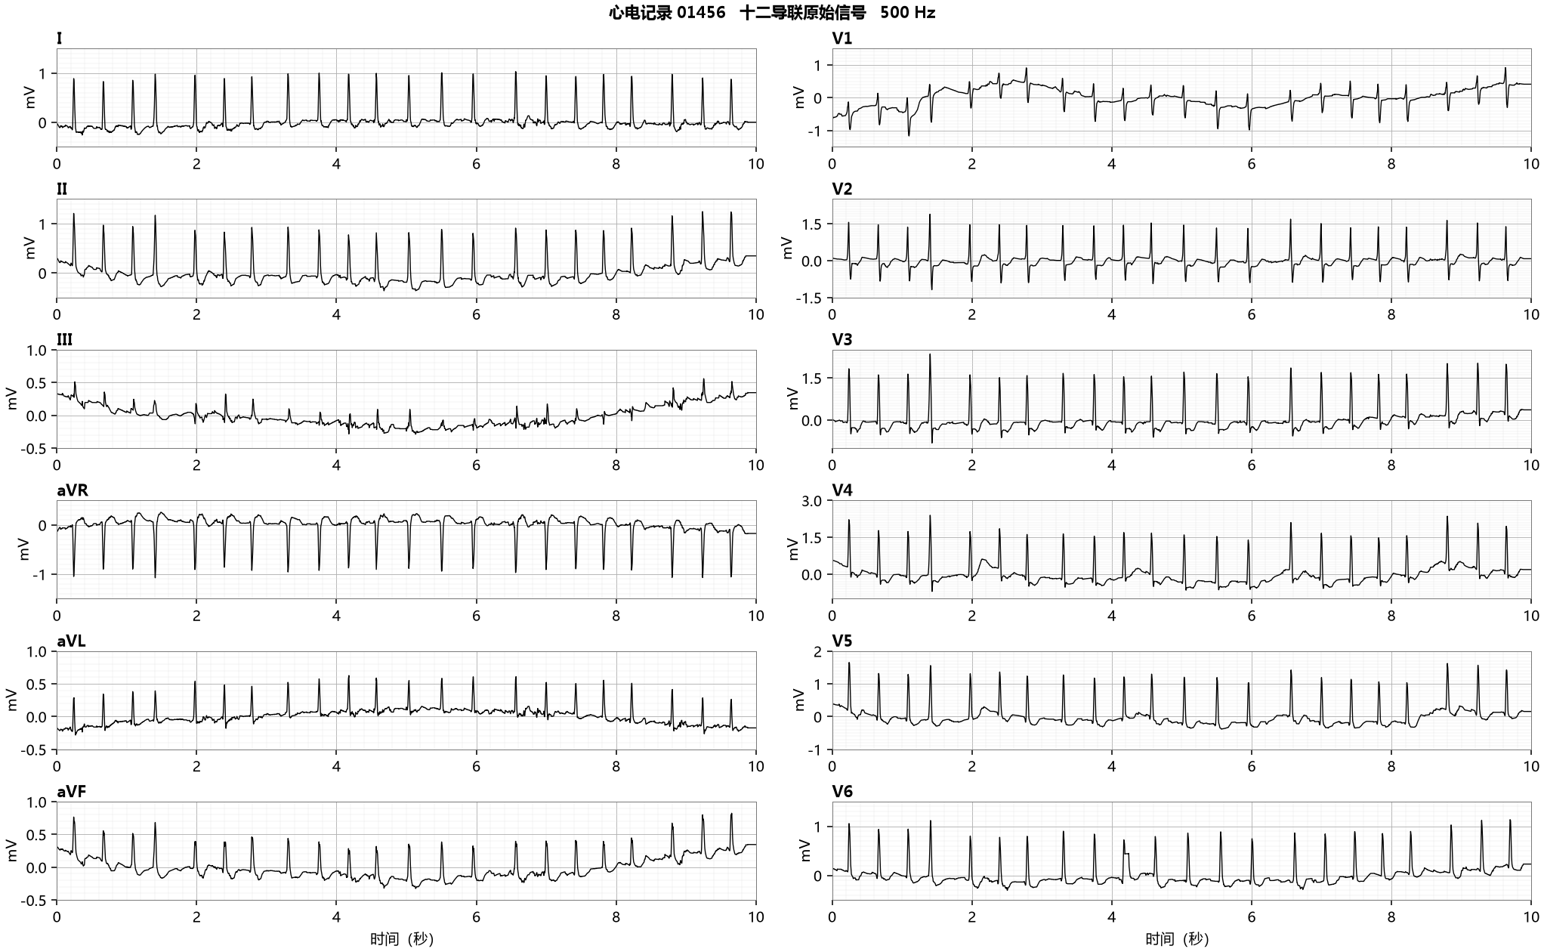

质量与可评价性 | 基线漂移在V1、V4至V6及电极问题V6有来源记录；图中V1缓慢漂移、V6局部突变可见。I、II主要QRS仍可辨。
节律所见 | I、II在1.5至4.5秒呈不规则RR，未见稳定逐搏P波；此所见与瑞典语原报告房颤伴高心室率及自动AFIB/RVR相容。
传导及相关所见 | 主要QRS在I、II可辨，V1与V6受质量影响；III和胸导联ST-T/基线关系不能直接解释为确诊缺血。
材料关系与取舍 | SCP仅ISC_，原报告含房颤而自动也含AFIB。归档二元比较属于AFIB的b单元，但结构化缺项不能视为真实临床阴性。保留“与910305相比新出现”的原文比较文字。
证据范围 | 910305是原报告比较标记，与移位日期不能直接配成可验证的真实日历序列；不能推定新发房颤时间。
复核建议 | 复核优先检查原报告与结构化转码完整性及信号质量；现有证据不支持将此例定为自动误报。
证据定位 | 01456_hr.zip/01456_hr.hea、.dat；ptbxl_database.csv ecg_id=1456的report/scp_codes及质量字段；12sl_statements.csv同ecg_id；患者配对!A185:AF185。图形定位：I、II：1.5至4.5秒；V1、V6：0至10秒。全段和局部使用相同未滤波样本，横轴秒、纵轴mV。

心电记录 03692（匿名患者 18861）
原始记录 | 年龄原值84；sex原代码0；患者内移位时间1989-12-28 13:00:37；患者索引标志1。
原报告 | vorhofflimmern/-flattern ueberdrehter linkstyp linksanteriorer hemiblock st & t abnormal, wahrscheinlich anteriore ischÄmie oder linksbelastung
报告释义 | 房颤/房扑；电轴极度左偏；左前分支阻滞；ST和T异常，原报告推测前壁缺血或左心负荷改变。
归档标签 | 参考scp_codes：{'IMI': 50.0, 'NST_': 100.0, 'AFIB': 0.0} 自动statements_ext：[('FLUT', 100.0), ('VAVB', 100.0), ('RAD5', 100.0), ('ST&', 100.0), ('AT', 100.0), ('AB', 100.0)]
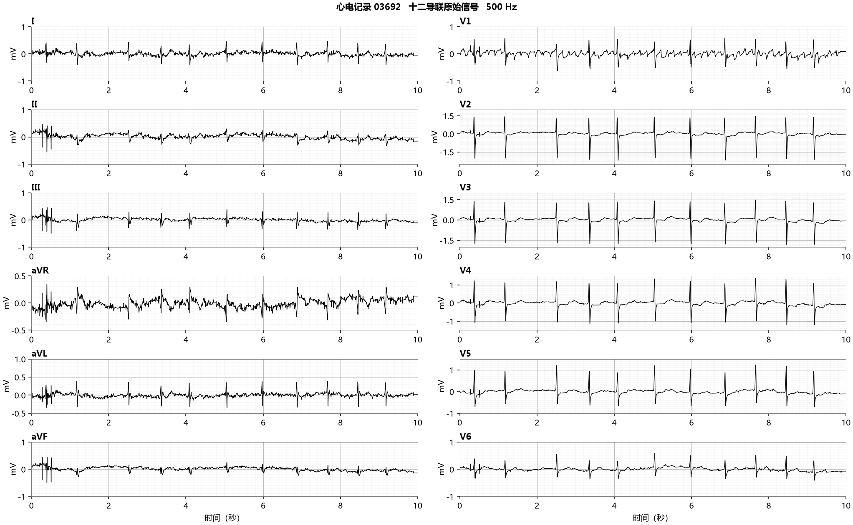

质量与可评价性 | 静态噪声字段标注I至V1；I、II、III及部分增强肢体导联可见背景干扰，胸导联主QRS较清楚。
节律所见 | V1于1.5至4.5秒有相对重复的心房背景起伏，RR可变；波形提供房扑方向的复核线索，但有噪声时不足以无条件排除房颤或其他背景活动。
传导及相关所见 | QRS主波与低幅心房活动需分开读；下壁导联及电轴所见仍应按各自来源条件审阅，不能把FLUT、VAVB直接压缩成AFIB。
材料关系与取舍 | 原德语“vorhofflimmern/-flattern”保留房颤/房扑并列表达；参考AFIB原值0与自动FLUT/VAVB粒度不同。AFIB比较属于c单元，不能通过合并房颤房扑消除该分歧。
证据范围 | 10秒噪声记录与并列原报告不能构成唯一临床节律真值；复核结论需保留房扑线索及鉴别条件。
复核建议 | 审阅V1与下壁导联连续心房活动、房室关系，必要时取得更长且质量更好的节律记录。
证据定位 | 03692_hr.zip/03692_hr.hea、.dat；ptbxl_database.csv ecg_id=3692的report/scp_codes及质量字段；12sl_statements.csv同ecg_id；患者配对!A474:AF474。图形定位：I、II、III、V1：0至10秒；V1重点1.5至4.5秒。全段和局部使用相同未滤波样本，横轴秒、纵轴mV。

心电记录 05606（匿名患者 11736）
原始记录 | 年龄原值62；sex原代码1；患者内移位时间1991-01-06 16:09:23；患者索引标志1。
原报告 | vorhoftachykardie mittellagetyp vollstÄndiger linksschenkelblock st-hebung in v1,v2 path. repol. bei lsbb digitalisverÄnderung gelegentlich kontroll-ekg path. ekg
报告释义 | 心房性心动过速；中间轴型；完全左束支阻滞；V1、V2的ST抬高；左束支阻滞相关的病理性复极改变；洋地黄改变；适时复查心电图；异常心电图。
归档标签 | 参考scp_codes：{'CLBBB': 100.0, 'DIG': 100.0} 自动statements_ext：[('$SWQR', 100.0), ('IVCB', 100.0), ('SMI;AU', 15.0), ('IMI;AU', 100.0), ('LT', 100.0), ('AB', 100.0)]
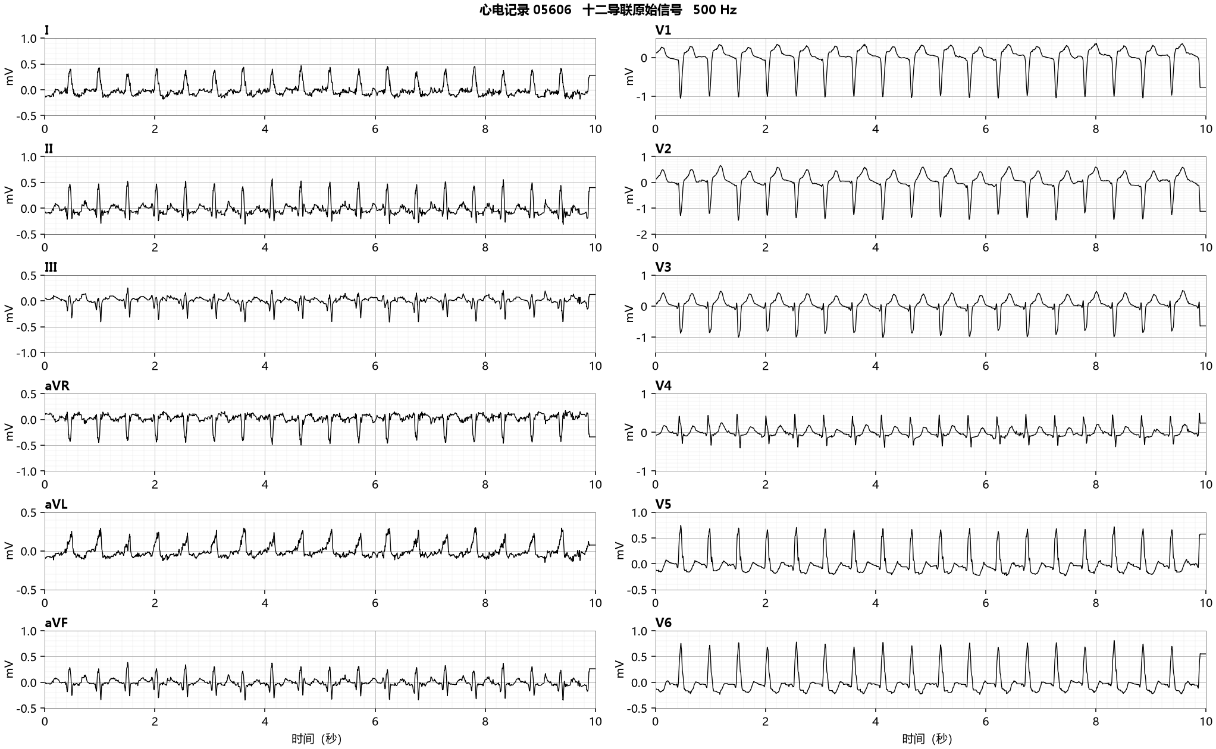

质量与可评价性 | 12导联完整，主QRS清楚；个别低幅基线活动影响心房波起止识别，不能只根据质量字段空白评价信号。
节律所见 | II在1.5至4.5秒每次QRS前可见小幅心房活动，RR较规则；原报告写心房性心动过速，自动$SWQR等语句的节律粒度不同，不新增唯一节律确诊。
传导及相关所见 | I、aVL、V5、V6有宽大、部分切迹的正向QRS，V1、V2主波负向；1.89至2.23秒同步导联可见左束支样形态与继发复极关系。
材料关系与取舍 | 参考CLBBB及原报告“完全左束支阻滞”，自动IVCB。按目标完全左束支概念属于c单元；不能改用“室内传导异常”共同父层来抵消分歧。
证据范围 | 原图支持左束支样形态，未提供自动中位搏和所有程序内部条件，不能断言商用实现缺陷或判定某方必错。原报告的洋地黄改变不等同已知用药。
复核建议 | 核对目标层级、同步导联及完整成人判读条件，将目标分歧列入人工复核；原计数保持。
证据定位 | 05606_hr.zip/05606_hr.hea、.dat；ptbxl_database.csv ecg_id=5606的report/scp_codes及质量字段；12sl_statements.csv同ecg_id；患者配对!A682:AF682。图形定位：II：1.5至4.5秒；I、aVL、V1、V2、V5、V6：1.89至2.23秒。全段和局部使用相同未滤波样本，横轴秒、纵轴mV。

